HOME_대시보드
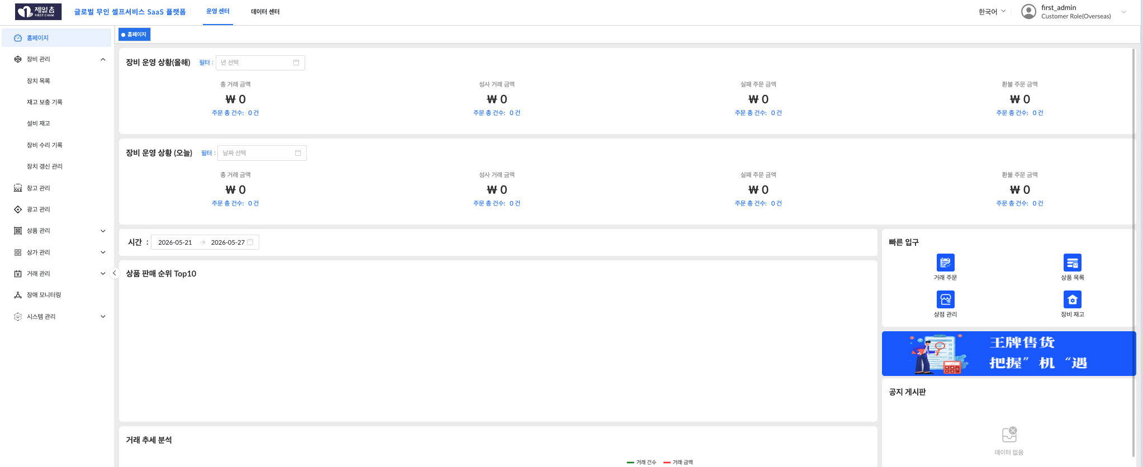

관리시스템에서 시스템 관리에 있는 공지기능이 여기에 열리는 공지인지?
공지처리는 API를 제공하는지 확인바람
현재 이미지로 보여지는 중문 광고배너는 다른것으로 변경되는지?

장비관리
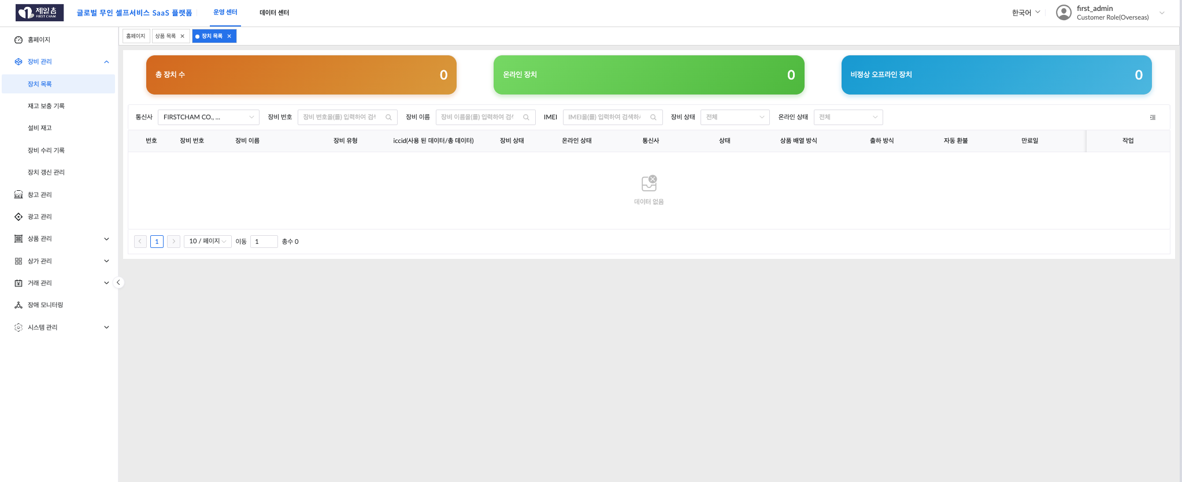

장비를 추가해주지 않아서 테스트를 할수가 없습니다. 장비를 배치하고 테스트가 필요합니다.
데이터를 생성할수 없어서 테스트 데이터를 제공바랍니다.

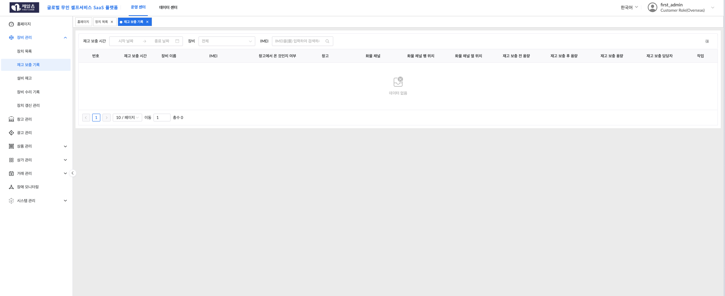

재고보충기록에 대해서 기능에 대한 설명이 필요합니다.
어떤 기능 역할을 하는 것이고, 우리측에서 컨트롤 하는 것이 아닌것으로 보입니다.



메뉴에는 설비 재고로 나오고, 인터페이스 내에는 장비 재고로 나옵니다.
우리측에서 보유하고 있는 현재의 자판기 장비 재고를 의미하는지 기능적인 설명과 관리 프로세스를 부탁합니다.

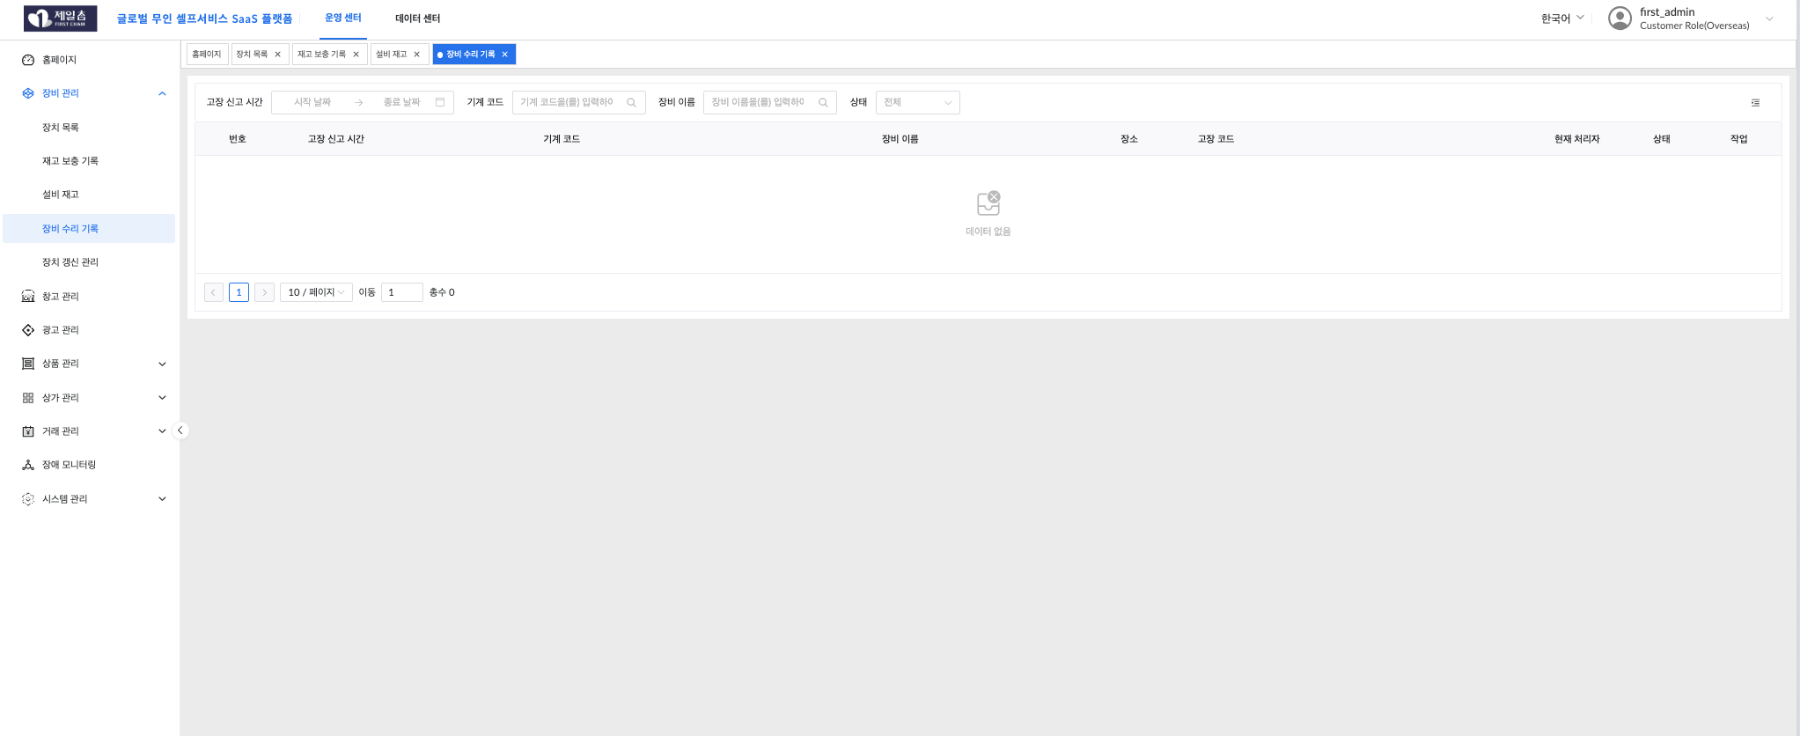

장비수리 기록에 대한 기능적 설명과 장비고장시에 접수등의 프로세스를 알고 싶습니다.

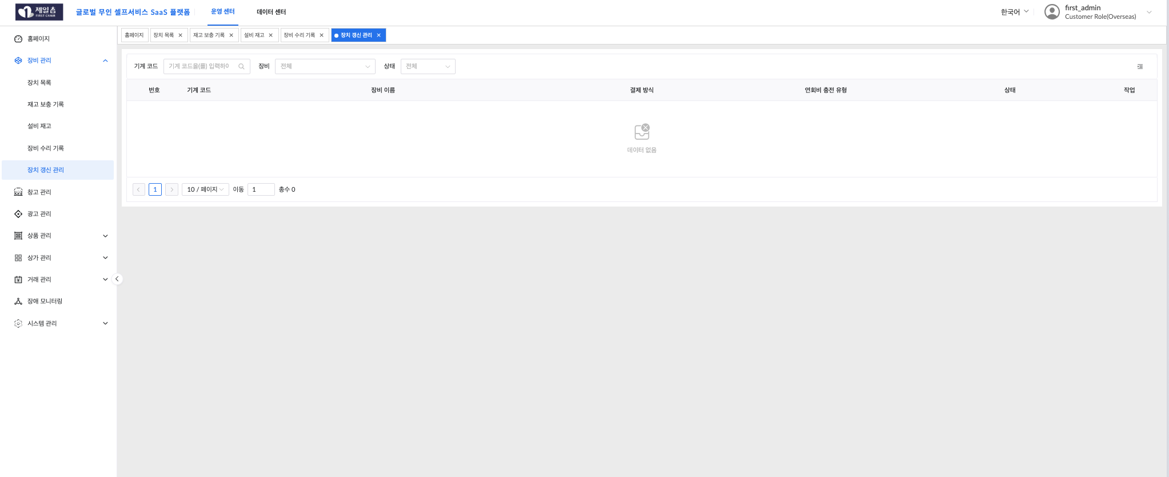

장치 갱신관리는 어떤것을 의미하는지 알고 싶습니다.

상품관리
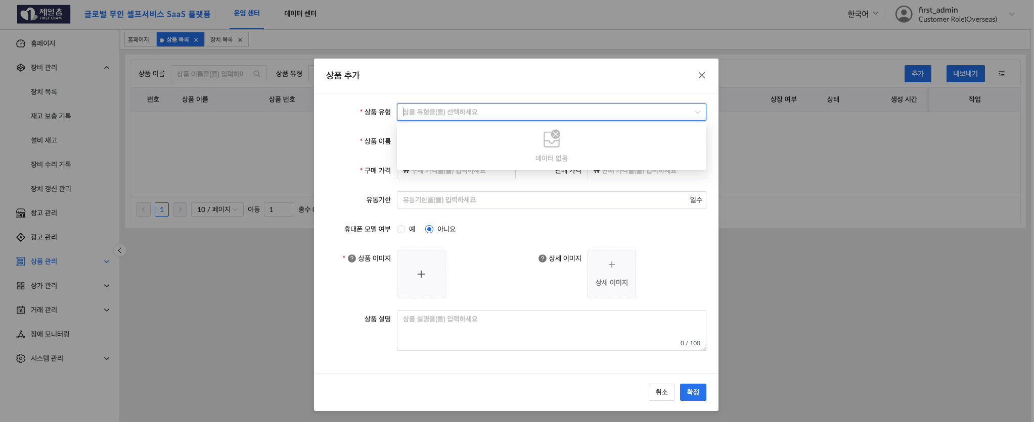
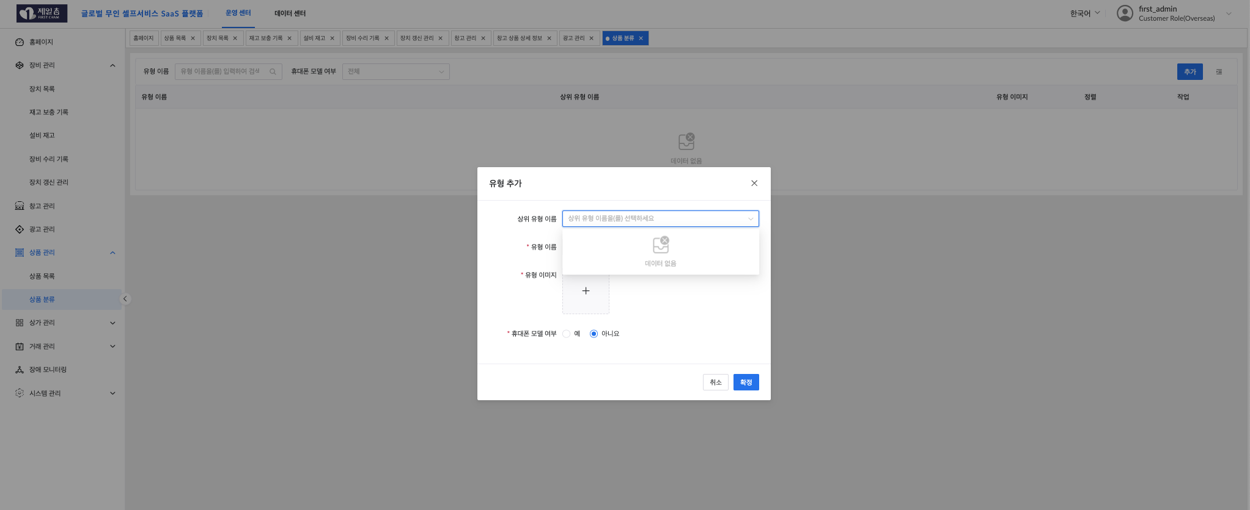
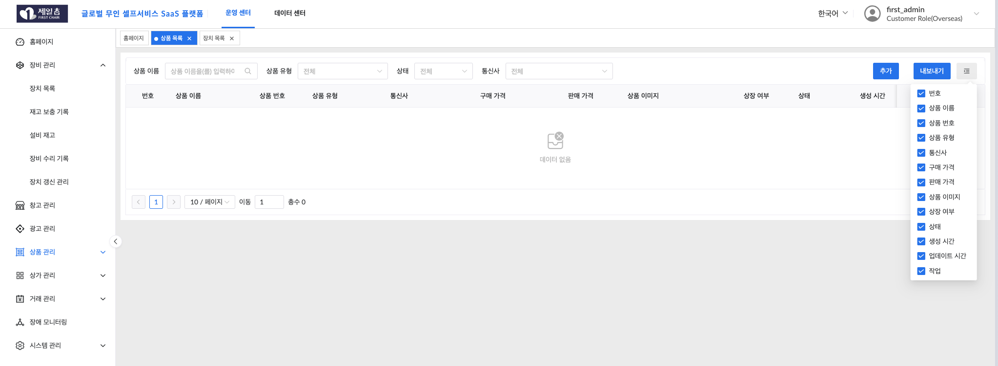

상품관리에서 상품 유형(카테고리)와 상품추가가 되지 않습니다.
상품관리에서 상품유형은 번역에서 상품카테고리로 변경되는 것이 좋겠습니다.
휴대폰 모델 여부는 어떤 의미인지 모르겠습니다.
상품관리에서 수량이 추가될수 없는지요? (예, 2종류의 상품의 세트상품)

창고관리
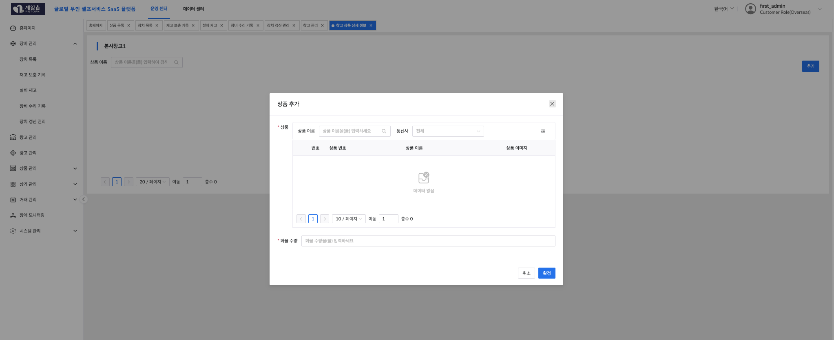
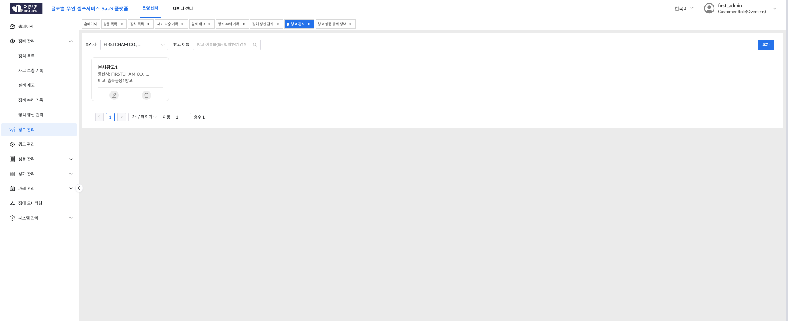

창고관리는 판매상품의 재고상품의 수량과 종류를 말하는 것인지요?
통신사로 번역된 것은 사업본부 또는 사업본사로 변경되야할 것입니다.
데이터를 추가하거나 테스트 할수 없습니다.

광고관리
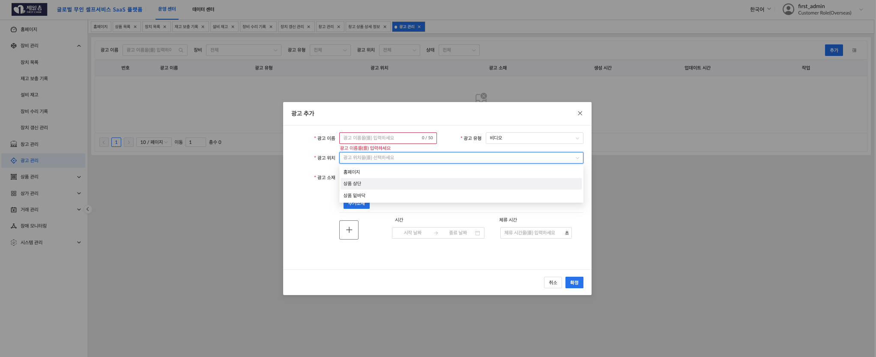

광고관리에서 광고위치는 어떤 의미를 말하는지 모르겠습니다.
기능적으로 작동되는 방식의 설명을 필요합니다.
매장마다 관리하는 장비(자판기)에 따라서 광고를 배치할수 있습니까? 어떤방식으로 광고를 구분시킬수 있습니까?

상가관리
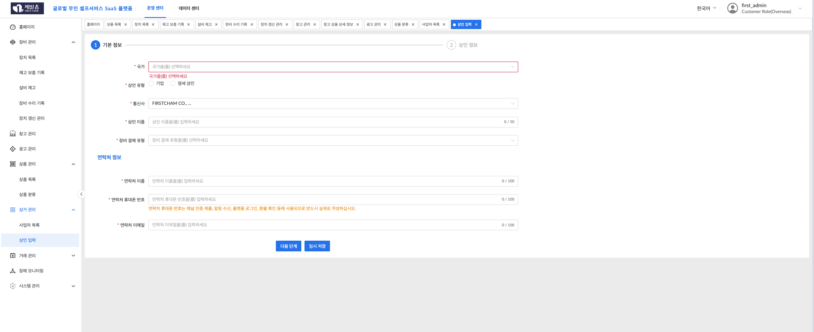
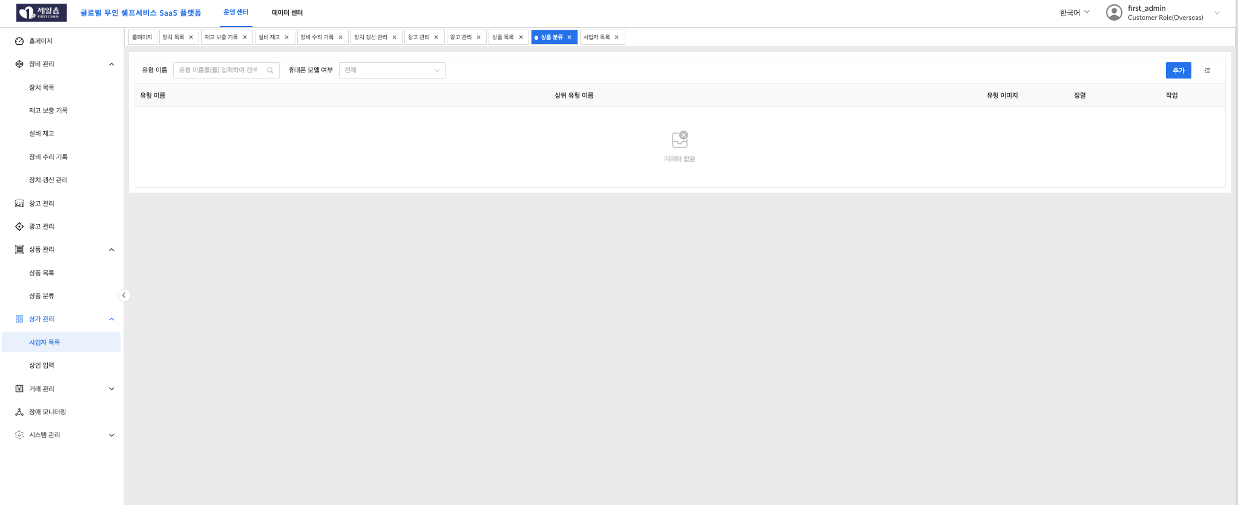

상가관리는 사업자관리로 변경되야할 것 같습니다.
사업자를 추가할때 제공되는 카테고리에 한국이 없습니다.
상인이라는 번역보다 사업자로 변경바랍니다.
장비결제유형에는 변경이 필요합니다. (현금구매, 할부금융, 임대, 위탁)
사업자 정보에서 연락처 이름 (사업자명 - 대표)라고 기록되야합니다. 연락처의 휴대폰 번호가 한국번호가 생성되야 합니다.

거래관리
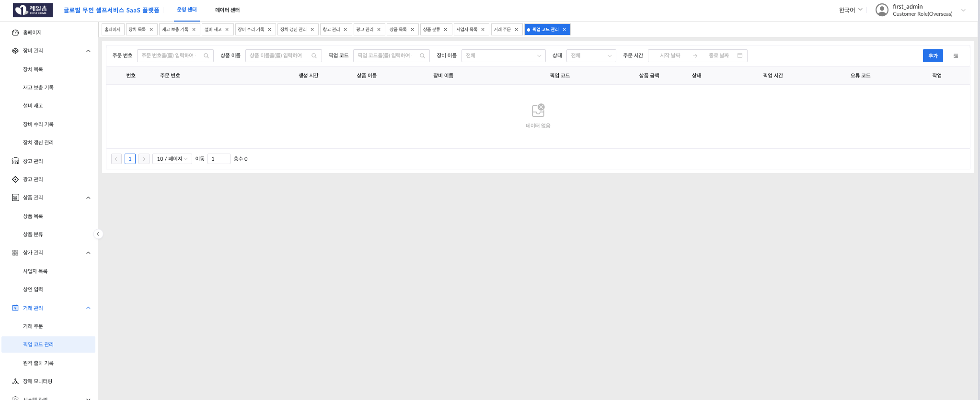
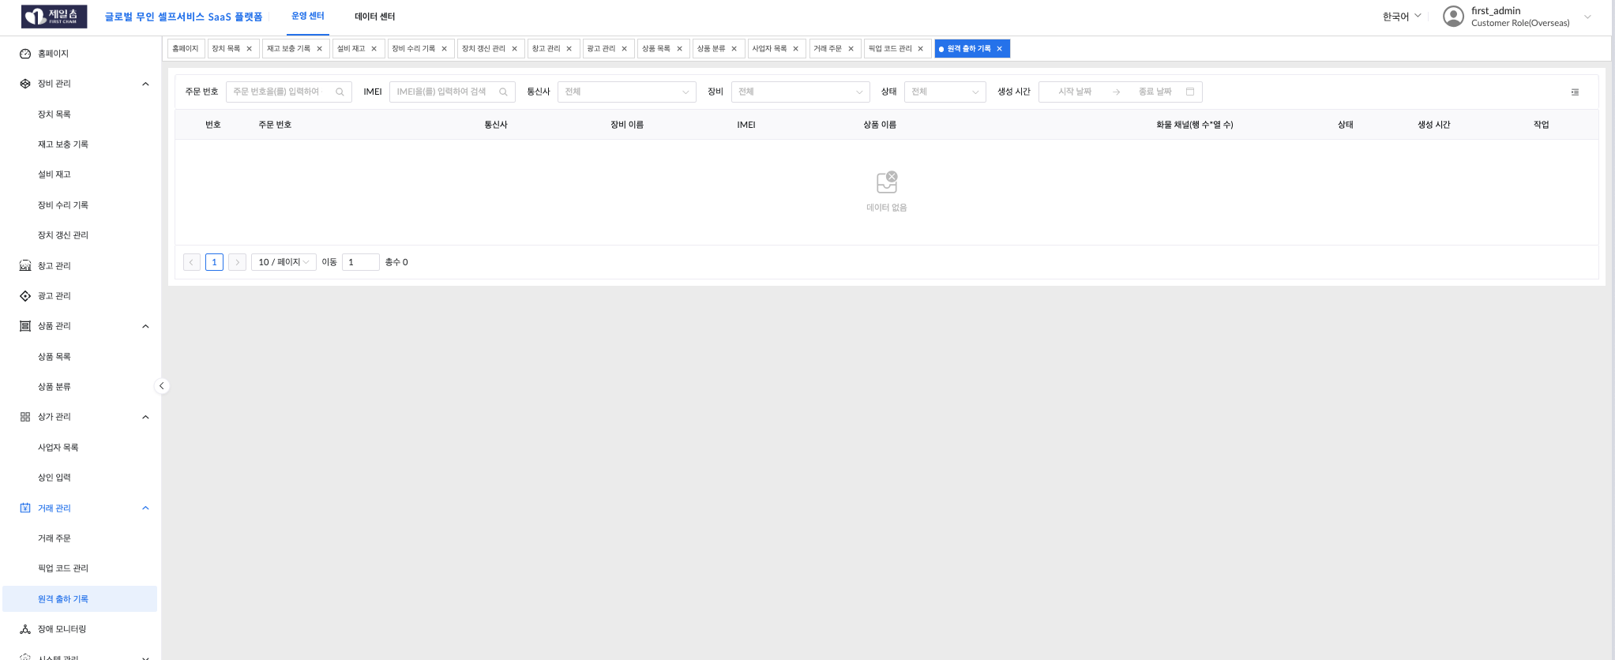
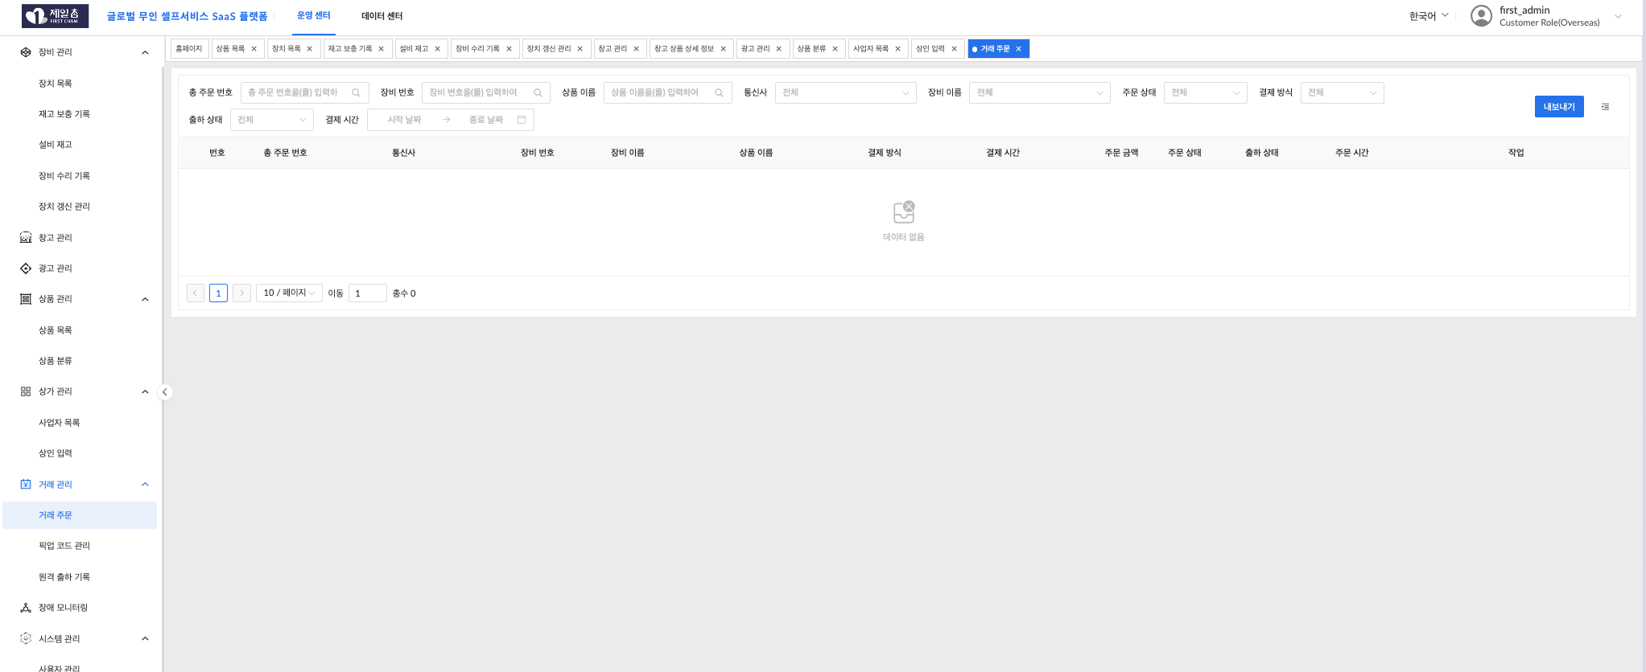

거래관리에 대한 기능적인 사용법과 설명이 필요합니다.
거래에서는 장비(자판기)만을 정의하지 않음으로 각 사업자가 본사에 주문하는 상품에 대한 정보를 제공하는 방식의 프로세스 확인이 필요함.

장애모니터링
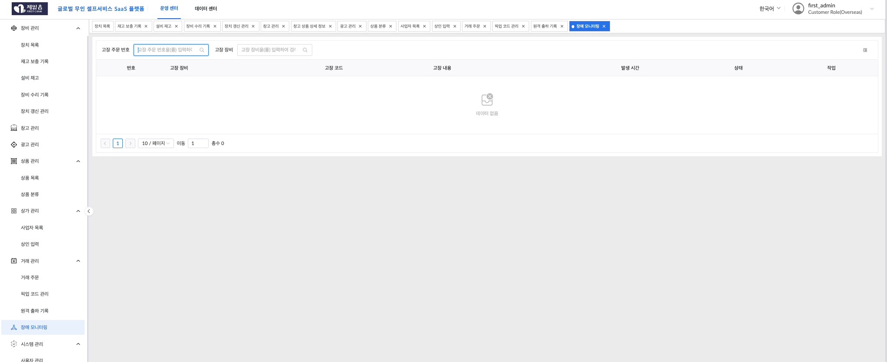

장애발생에 따른 사업자의 요청과 해당 접수처리하는 프로세스가 어떻게 사용되는지 확인이 필요함.

시스템관리
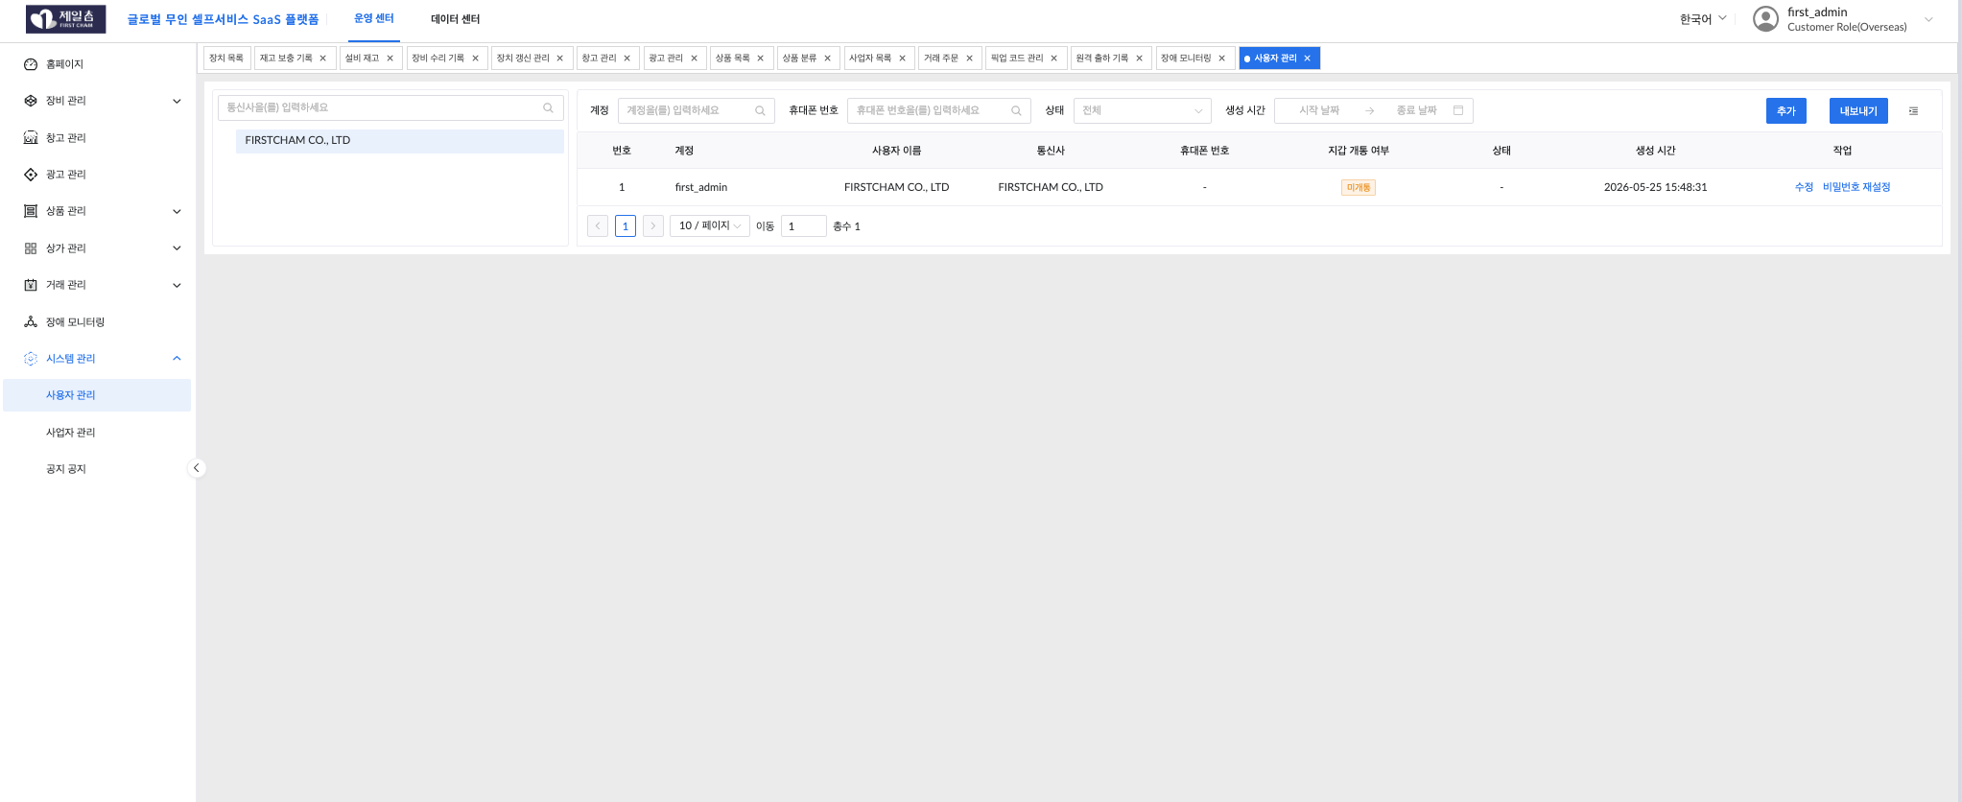

사용자 관리는 본사의 관리직원에 대한 추가를 하는 기능으로 보입니다.
휴대폰 번호가 한국번호 입력이 가능해야합니다.
역할에 대한 기능권한 정의를 확인바랍니다.
상가관리에서 상인(사업자)의 추가와 여기 메뉴에서 하위 사업자 관리는 어떻게 구분되나요?
본사에서 관리하고자 하는 장비의 배치등을 하위 사업자에게 배치하고 거래해서, 우리의 하위사업자가 자신들이 직접 또는 상인을 설정하는 단계 구조인지 확인 바랍니다.

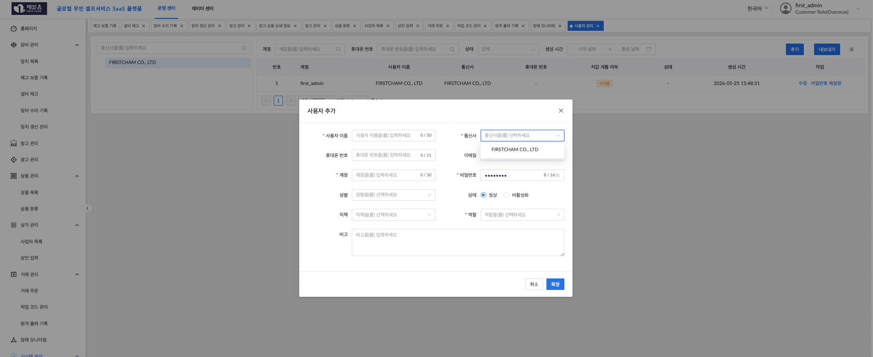

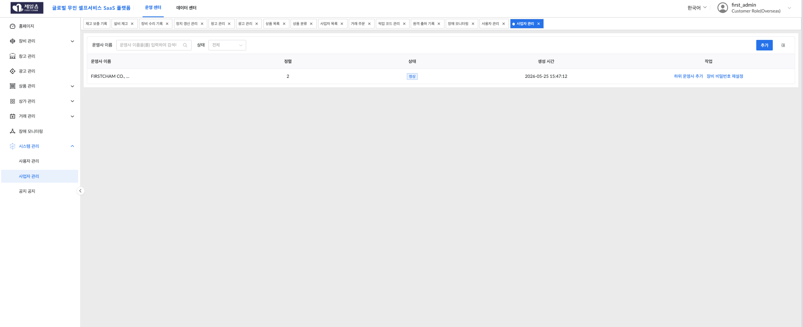

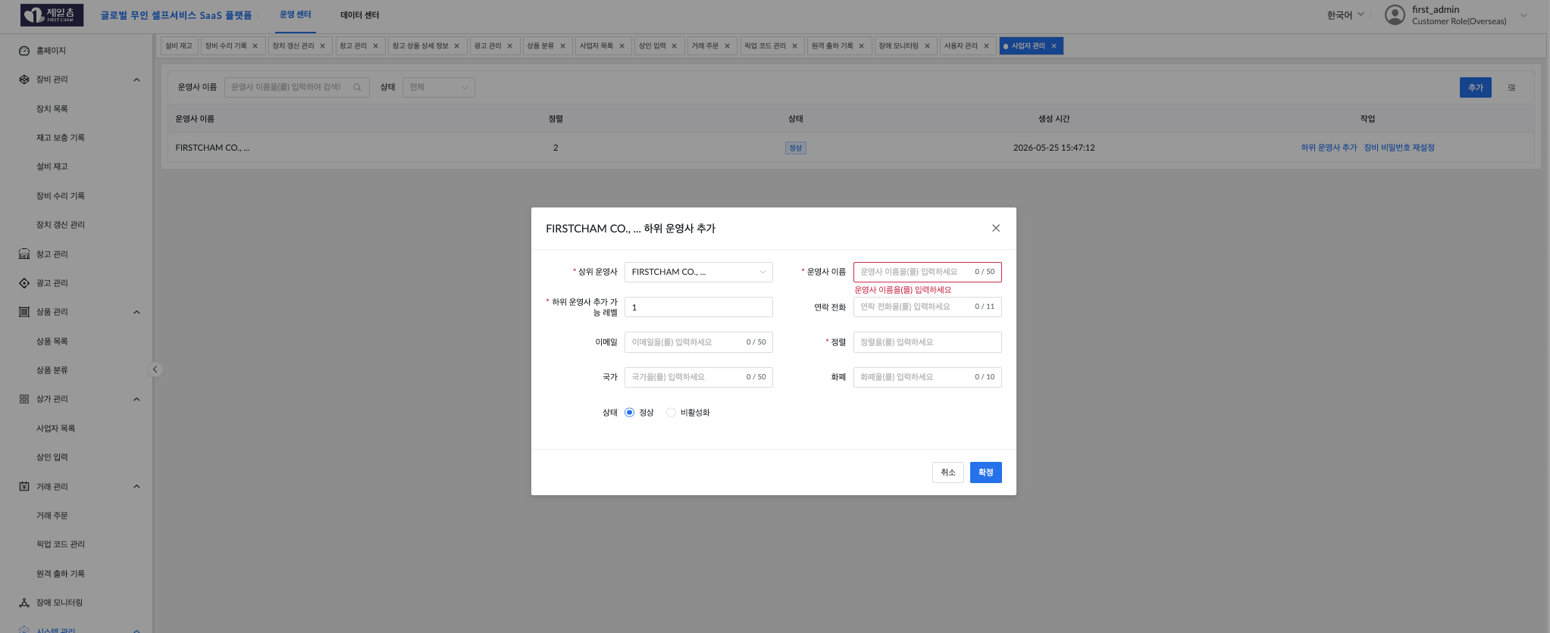

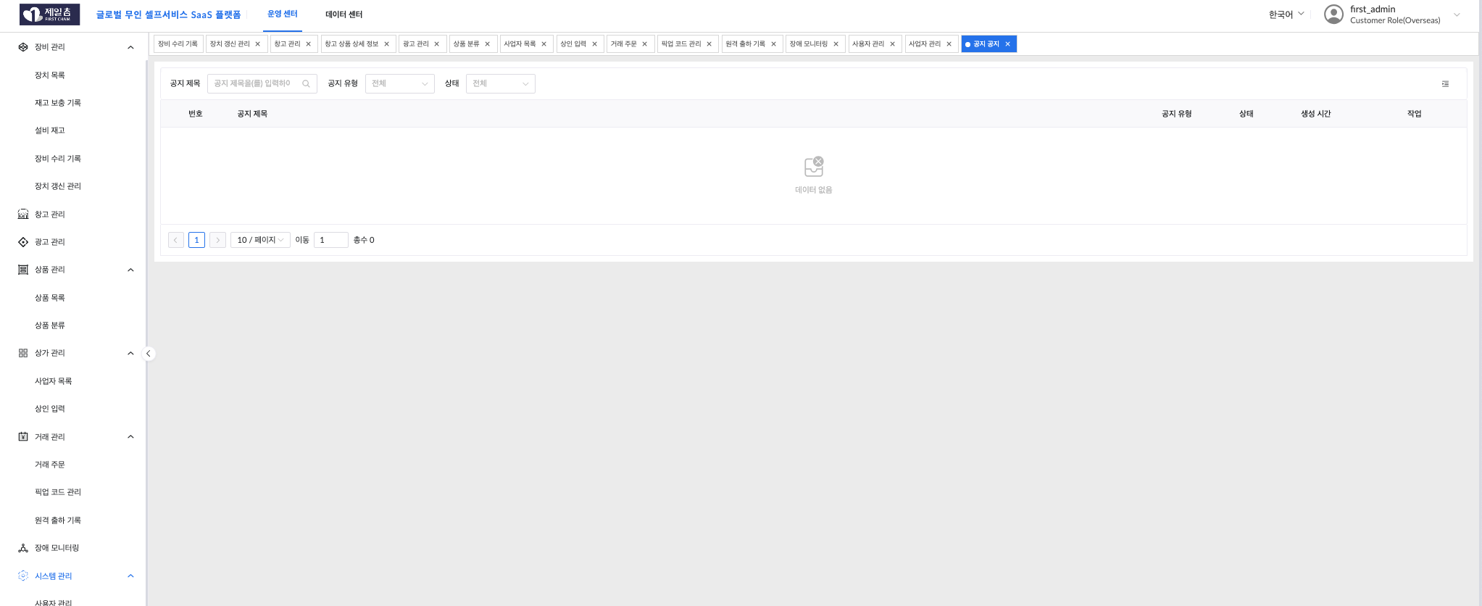

공지공지라고 매뉴명이 되어있습니다. 공지사항이라고 번역이 수정되야합니다.
현재는 공지기능을 사용할수 없습니다. 공지는 어떻게 사용되며 처리하는 프로세스를 확인바랍니다.
API를 받아서 매장관리자 웹을 한국에서 만들면 공지를 처리할수 있는지 확인부탁합니다.

